REGISTRO DE ACTIVIDAD
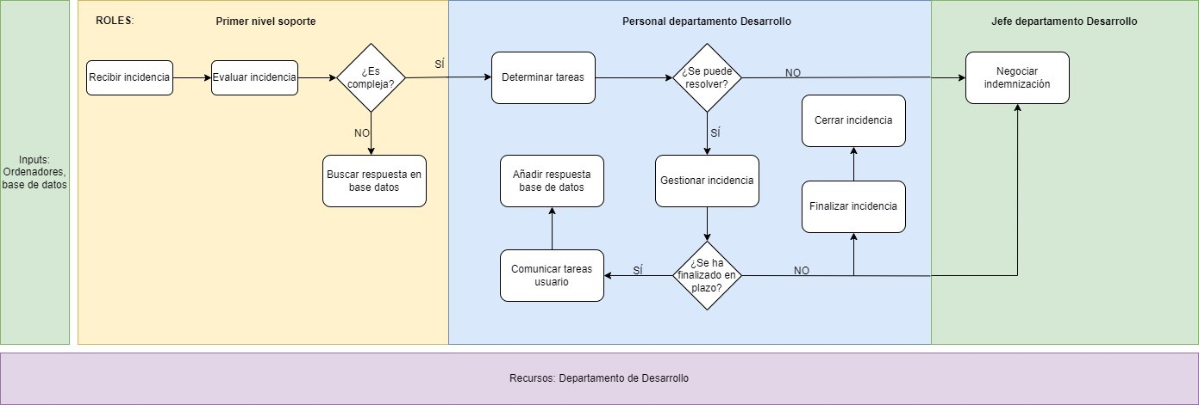
REGISTRO DE ACTIVIDAD durante la resolución de las incidencias

Fecha | Tipo incidencia | Resuelta incidencia | Resuelta en plazo | Cantidad Indemnización (€) | Tiempo dedicado (hora) | Supongo que el tiempo dedicado es el del personal y que el plazo máximo son tres días
2018-09-16 | Compleja | SI | SI | 0 | 90 | Supongo que el tiempo para determinar las tareas es de media 2 horas
2018-09-16 | Simple | SI | SI | 0 | 0
2018-09-16 | Simple | SI | SI | 0 | 0
2018-09-16 | Compleja | NO | NO | 300 | 2
2018-09-16 | Compleja | NO | NO | 150 | 2
2018-09-16 | Simple | SI | SI | 0 | 0
2018-09-17 | Compleja | SI | NO | 100 | 100
2018-09-17 | Compleja | SI | SI | 0 | 20
2018-09-17 | Simple | SI | SI | 0 | 0
2018-09-17 | Simple | SI | SI | 0 | 0
2018-09-17 | Compleja | SI | SI | 0 | 48
2018-09-18 | Compleja | NO | NO | 1000 | 2
2018-09-18 | Simple | SI | SI | 0 | 0
2018-09-18 | Compleja | SI | SI | 200 | 150
2018-09-18 | Compleja | NO | NO | 900 | 2
2018-09-18 | Simple | SI | SI | 0 | 0
2018-09-18 | Compleja | SI | NO | 0 | 50

INDICADORES
INCIDENCIAS
Indicador01 | Ratio incidencias complejas resueltas en plazo (incidencias complejas resueltas en plazo/incidencias complejas resueltas)

Fecha | Incidencias complejas resueltas en plazo | Incidencias complejas resueltas | Ratio
2018-09-16 | 1 | 1 | 1.0
2018-09-17 | 2 | 3 | 0.7
2018-09-18 | 1 | 2 | 0.5

Indicador02 | Rango indemnización

Fecha | Min indemnización | Max indemnización | Rango
2018-09-16 | 0 | 300 | 300.0
2018-09-17 | 0 | 100 | 100.0
2018-09-18 | 0 | 1000 | 1000.0
INDEMNIZACIÓN

